Fig. 2
Fig. 2a

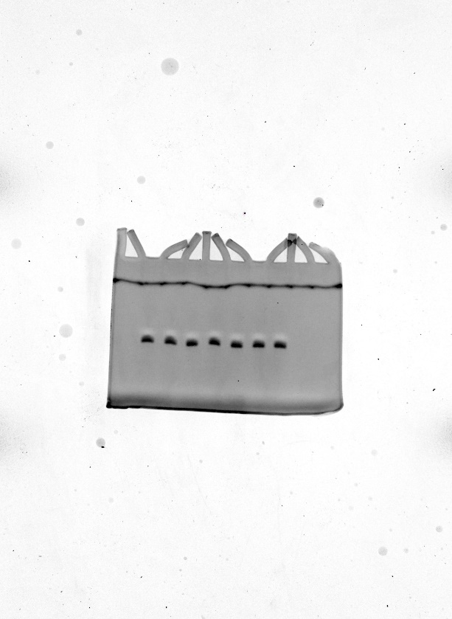
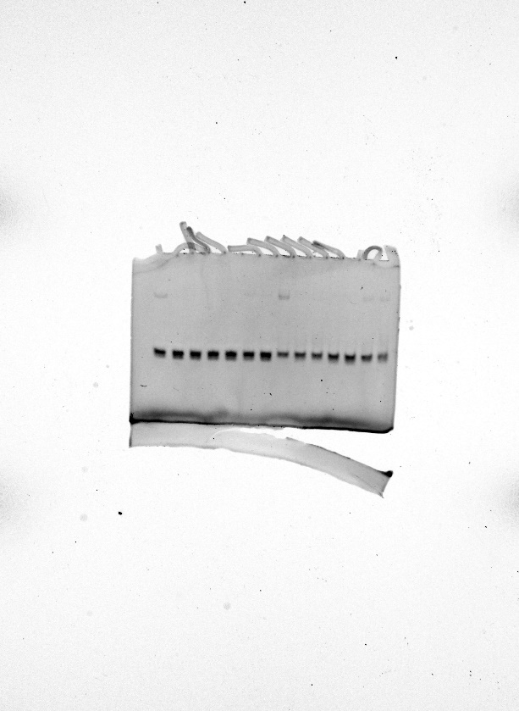
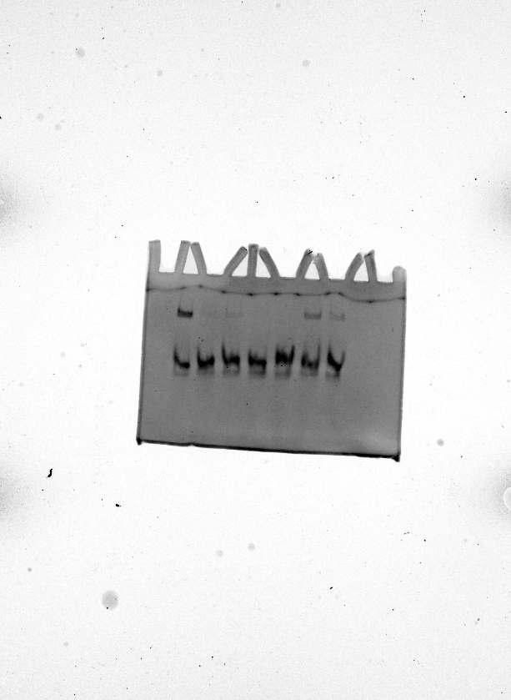
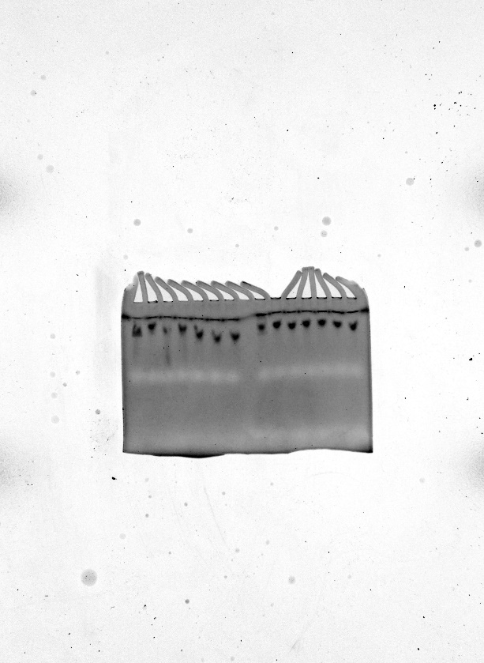

Fig. 2b |  |  |  |  |  |  |  |  |  |  |  |  |  |  |  |  |  |  |  |  |  | Fig. 2c |  |  |  |  |  |  |  | Fig. 2d
Time (min) | Canonical |  |  | L1 |  |  | L2 |  |  | FL1 |  |  | FL2 |  |  | F1 |  |  | F2 |  |  |  | Canonical | L1 | L2 | FL1 | FL2 | F1 | F2 |  | MM2 | MM4 | MM6 | MM8 | MM10 | MM12 | MM14 | MM16 | MM18 | MM20 | PM
0.5 | 8867.8378906 | 9086.6425781 | 8168.6962891 | 8851.4462891 | 7740.9545898 | 9100.0332031 | 8597.1572266 | 8488.140625 | 8845.6181641 | 8957.6220703 | 8476.8564453 | 7677.1791992 | 9021.9765625 | 7868.4848633 | 7898.8041992 | 9453.0683594 | 9207.0029297 | 8181.9384766 | 9498.6767578 | 8851.4521484 | 8654.0126953 | 10 nM | 82914.94751 | 30076.63208 | 68303.07605 | 74687.06018 | 77405.83691 | 80173.63232 | 74178.05811 | F2 | 0.63206 | 0.39279 | 0.17869 | 0.6204 | 0.08531 | 0.43743 | 0.57553 | 0.51208 | 0.6994 | 1.04618 | 1
1 | 9915.2099609 | 10039.801758 | 9099.4619141 | 9542.5117188 | 8284.4863281 | 9570.5917969 | 9008.9697266 | 9106.2744141 | 9272.7001953 | 9238.375 | 8943.3681641 | 7978.4267578 | 9388.7861328 | 8511.8154297 | 8258.1972656 | 9776.0703125 | 9639.7373047 | 8576.7597656 | 10248.918945 | 9608.8095703 | 9204.9931641 | 10 nM | 80657.21655 | 24307.48755 | 76987.66528 | 87430.88171 | 72502.86829 | 74842.07007 | 74115.84741 | F1 | 0.52635 | 0.29542 | 0.10519 | 0.44508 | 0.04056 | 0.27384 | 0.27389 | 0.23488 | 0.48234 | 1.02095 | 1
1.5 | 10574.710938 | 10598.342773 | 9719.5683594 | 9681.6894531 | 8596.5595703 | 9618.6894531 | 9123.8632812 | 9349.4111328 | 9400.8212891 | 9278.9199219 | 9166.4267578 | 8050.9990234 | 9483.5117188 | 8926.1835938 | 8354.0996094 | 9889.8642578 | 9769.3583984 | 8712.8955078 | 10487.325195 | 9893.3955078 | 9379.484375 | 10 nM | 78089.15723 | 29873.43018 | 66898.41821 | 78094.75415 | 83732.54236 | 70402.53271 | 67026.45117 | FL2 | 0.16302 | 0.11052 | 0.12529 | 0.30042 | 0.09315 | 0.40538 | 0.27632 | 0.10361 | 0.28756 | 0.82544 | 1
2 | 11247.773438 | 11101.975586 | 10322.803711 | 9680.6064453 | 8619.7050781 | 9657.9277344 | 9209.4433594 | 9483.3886719 | 9435.6933594 | 9276.890625 | 9191.5224609 | 8056.6801758 | 9485.1894531 | 9044.1035156 | 8380.5957031 | 9910.0273438 | 9832.8134766 | 8731.4550781 | 10629.771484 | 10053.99707 | 9461.5244141 | 1 nM | 48439.05798 | -69.67786 | 4458.58728 | 5406.61584 | 7165.85498 | 15313.58728 | 48906.89185 | FL1 | 0.15179 | 0.04045 | 0.05576 | 0.32416 | 0.03377 | 0.41784 | 0.26268 | 0.06068 | 0.30247 | 1.00973 | 1
2.5 | 11924.811523 | 11629.042969 | 10934.167969 | 9664.7109375 | 8673.6230469 | 9647.7646484 | 9248.3271484 | 9538.9628906 | 9475.0039062 | 9256.6669922 | 9200.1914062 | 8055.6318359 | 9471.0722656 | 9091.2949219 | 8380.0009766 | 10001.296875 | 9857.8066406 | 8793.2470703 | 10768.240234 | 10211.355469 | 9565.0791016 | 1 nM | 49953.65497 | -24.43164 | 5826.21899 | 7033.72766 | 6039.3501 | 13899.02454 | 46540.53625 | L2 | 0.46782 | 0.33429 | 0.05769 | 0.3607 | 0.02439 | 0.23796 | 0.27457 | 0.16213 | 0.47466 | 1.02984 | 1
3 | 12665.898438 | 12159.351562 | 11593.933594 | 9681.5498047 | 8628.6806641 | 9660.9355469 | 9281.7900391 | 9554.609375 | 9528.8740234 | 9210.1865234 | 9247.0097656 | 8063.7182617 | 9478.1435547 | 9121.0097656 | 8409.5498047 | 10046.026367 | 9906.2607422 | 8852.2900391 | 10925.069336 | 10394.162109 | 9708.9023438 | 1 nM | 56867.65466 | 114.0835 | 4792.03271 | 5484.79883 | 7506.44153 | 16483.14185 | 45584.33557 | L1 | 0.05897 | 0.04694 | 0.0267 | 0.14763 | 0.0302 | 0.09703 | 0.09301 | 0.03265 | 0.18374 | 1.11272 | 1
3.5 | 13424.708984 | 12747.800781 | 12312.635742 | 9657.0107422 | 8635.8652344 | 9643.1591797 | 9337.6445312 | 9606.5537109 | 9594.4853516 | 9201.3515625 | 9249.8994141 | 8060.5727539 | 9473.2773438 | 9145.9726562 | 8404.9394531 | 10078.541992 | 9954.7460938 | 8896.4824219 | 11087.240234 | 10590.22168 | 9839.6875 | 100 pM | 52522.15271 | 157.32397 | 9809.802 | 1848.47827 | 3362.91992 | 11505.69971 | 21528.77832 | Canonical | 0.66365 | 0.53697 | 0.24447 | 0.76959 | 0.08394 | 0.44985 | 0.55737 | 0.68863 | 0.74467 | 1.03812 | 1
4 | 14237.34668 | 13343.463867 | 13060.456055 | 9641.1396484 | 8653.9023438 | 9649.1279297 | 9401.0957031 | 9671.8427734 | 9633.4121094 | 9174.5488281 | 9235.1552734 | 8053.7143555 | 9475.2822266 | 9168.1582031 | 8406.0322266 | 10119.53418 | 10015.764648 | 8937.1669922 | 11263.665039 | 10804.710938 | 9989.7744141 | 100 pM | 52938.43628 | 502.07031 | 10105.93262 | 1506.68359 | 3448.40552 | 12290.95557 | 23616.38428
4.5 | 15062.725586 | 13983.082031 | 13845.733398 | 9620.8779297 | 8641.9511719 | 9654.9121094 | 9437.4160156 | 9714.3115234 | 9683.5341797 | 9157.5283203 | 9236.8359375 | 8048.7006836 | 9493.5097656 | 9156.3261719 | 8406.2402344 | 10170.266602 | 10095.492188 | 9005.2216797 | 11469.952148 | 11004.985352 | 10116.999023 | 100 pM | 57001.14551 | 613.00513 | 4524.41992 | 1234.57007 | 2967.48608 | 10186.65454 | 21301.11255
5 | 15939.743164 | 14662.232422 | 14682.087891 | 9600.6591797 | 8639.0507812 | 9664.6201172 | 9506.0957031 | 9795.4042969 | 9743.3417969 | 9150.2919922 | 9277.8847656 | 8052.4047852 | 9486.7158203 | 9182.9912109 | 8434.5322266 | 10228.116211 | 10130.352539 | 9062.2236328 | 11665.65332 | 11266.560547 | 10262.967773
5.5 | 16835.589844 | 15338.739258 | 15507.835938 | 9592.2832031 | 8626.4404297 | 9672.1865234 | 9561.6787109 | 9855.6298828 | 9811.875 | 9118.75 | 9293.6728516 | 8054.347168 | 9502.4404297 | 9197.3798828 | 8462.4609375 | 10284.969727 | 10217.743164 | 9118.1933594 | 11905.688477 | 11522.900391 | 10474.869141
6 | 17745.265625 | 16040.708008 | 16397.517578 | 9570.3779297 | 8580.1142578 | 9739.5 | 9602.7158203 | 9901.9931641 | 9873.2167969 | 9107.2890625 | 9315.3554688 | 8069.5297852 | 9523.8330078 | 9207.546875 | 8468.8535156 | 10336.40918 | 10304.516602 | 9220.2382812 | 12145.673828 | 11790.194336 | 10656.924805
6.5 | 18708.71875 | 16757.210938 | 17290.435547 | 9564.7529297 | 8645.2841797 | 9668.8466797 | 9680.7207031 | 9978.2871094 | 9952.5322266 | 9112.3222656 | 9281.0410156 | 8062.6865234 | 9534.4257812 | 9228.5986328 | 8494.8564453 | 10417.990234 | 10383.571289 | 9294.9375 | 12394.025391 | 12086.351562 | 10855.853516
7 | 19687.984375 | 17476.253906 | 18236.060547 | 9553.5175781 | 8589.2998047 | 9748.2832031 | 9739.2353516 | 10053.508789 | 10020.753906 | 9098.1513672 | 9293.3466797 | 8066.2436523 | 9559.0390625 | 9239.2978516 | 8517.0546875 | 10499.46875 | 10463.083984 | 9370.9365234 | 12628.932617 | 12369.318359 | 11065.946289
7.5 | 20670.21875 | 18233.365234 | 19176.712891 | 9530.9169922 | 8631.1523438 | 9690.8154297 | 9840.0732422 | 10160.806641 | 10124.832031 | 9091.140625 | 9352.5878906 | 8095.4047852 | 9580.5644531 | 9288.7841797 | 8539.8349609 | 10579.755859 | 10582.189453 | 9467.9111328 | 12893.876953 | 12687.042969 | 11232.494141
8 | 21660.289062 | 18995.3125 | 20148.390625 | 9532.8691406 | 8605.6464844 | 9741.7324219 | 9903.2988281 | 10248.59375 | 10233.150391 | 9079.953125 | 9383.6425781 | 8093.0688477 | 9596.9472656 | 9273.3876953 | 8569.0830078 | 10659.255859 | 10682.513672 | 9584.8037109 | 13195.727539 | 12981.166016 | 11510.22168
8.5 | 22683.080078 | 19788.283203 | 21228.386719 | 9507.9121094 | 8620.6679688 | 9766.1474609 | 9992.2763672 | 10307.705078 | 10303.636719 | 9088.28125 | 9397.8242188 | 8126.4311523 | 9615.3828125 | 9340.6914062 | 8571.0751953 | 10771.571289 | 10776.948242 | 9642.1347656 | 13490.740234 | 13330.735352 | 11732.013672
9 | 23694.832031 | 20582.072266 | 22157.548828 | 9520.0917969 | 8585.6162109 | 9756.4892578 | 10062.491211 | 10414.082031 | 10416.219727 | 9071.2529297 | 9402.0322266 | 8131.9248047 | 9641.2412109 | 9372.7431641 | 8624.4140625 | 10867.359375 | 10934.913086 | 9784.2832031 | 13800.848633 | 13651.510742 | 11980.499023
9.5 | 24735.916016 | 21380.496094 | 23130.933594 | 9515.4912109 | 8657.8095703 | 9688 | 10167.791016 | 10508.826172 | 10508.467773 | 9082.6298828 | 9411.8935547 | 8152.8486328 | 9675.5595703 | 9388.4150391 | 8657.40625 | 10987.898438 | 11017.071289 | 9868.1914062 | 14124.84375 | 14016.064453 | 12241.729492
10 | 25790.902344 | 22156.673828 | 24181.896484 | 9497.1894531 | 8657.3574219 | 9690.9238281 | 10256.520508 | 10622.943359 | 10589.581055 | 9067.7285156 | 9420.0195312 | 8171.7436523 | 9691.0585938 | 9432.9208984 | 8677.0849609 | 11112.760742 | 11157.572266 | 9993.2158203 | 14437.983398 | 14389.37793 | 12509.405273
10.5 | 26829.802734 | 22969.798828 | 25182.367188 | 9487.2802734 | 8599.5126953 | 9734.3818359 | 10359.587891 | 10711.866211 | 10694.919922 | 9076.1279297 | 9393.2431641 | 8168.7558594 | 9718.3261719 | 9468.5380859 | 8728.0722656 | 11220.455078 | 11270.856445 | 10107.057617 | 14761.582031 | 14787.432617 | 12750.617188
11 | 27887.216797 | 23800.988281 | 26199.025391 | 9497.8662109 | 8596.9677734 | 9744.8769531 | 10454.874023 | 10828.114258 | 10790.036133 | 9080.2089844 | 9434.4199219 | 8205.7451172 | 9755.9208984 | 9499.9160156 | 8756.9521484 | 11367.362305 | 11426.083984 | 10246.072266 | 15131.889648 | 15188.542969 | 13056.166016
11.5 | 28928.296875 | 24643.515625 | 27227.962891 | 9492.7470703 | 8612.7763672 | 9743.1347656 | 10544.532227 | 10929.738281 | 10907.22168 | 9081.2529297 | 9480.6171875 | 8211.5878906 | 9780.4677734 | 9527.7285156 | 8766.359375 | 11492.783203 | 11565.597656 | 10381.597656 | 15518.629883 | 15597.319336 | 13388.207031
12 | 29975.53125 | 25468.453125 | 28334.90625 | 9483.8642578 | 8622.9335938 | 9736.1269531 | 10654.87207 | 10999.256836 | 11024.894531 | 9080.3427734 | 9477.6044922 | 8237.9628906 | 9807.4375 | 9590.34375 | 8822.6347656 | 11611.966797 | 11711.007812 | 10493.938477 | 15884.422852 | 16035.370117 | 13690.219727
12.5 | 31045.117188 | 26277.382812 | 29354.748047 | 9495.4042969 | 8693.5263672 | 9665.28125 | 10786.03418 | 11142.160156 | 11116.768555 | 9101.9140625 | 9442.3994141 | 8207.3349609 | 9843.1796875 | 9647.5615234 | 8843.7001953 | 11726.521484 | 11898.625 | 10625.408203 | 16248.117188 | 16502.539062 | 13960.680664
13 | 32063.953125 | 27092.597656 | 30241.607422 | 9467.4404297 | 8648.5546875 | 9725.8984375 | 10870.543945 | 11235.600586 | 11252.807617 | 9092.6435547 | 9501.0791016 | 8267.2617188 | 9881.671875 | 9663.5439453 | 8893.8613281 | 11903.976562 | 12012.944336 | 10771.594727 | 16692.564453 | 16918.345703 | 14282.295898
13.5 | 33105.527344 | 27938.378906 | 31301.953125 | 9496.7441406 | 8726.4492188 | 9656.2216797 | 10994.086914 | 11355.566406 | 11383.885742 | 9105.0048828 | 9486.0341797 | 8263.6748047 | 9915.6572266 | 9718.828125 | 8927.0439453 | 12068.660156 | 12157.084961 | 10925.980469 | 17099.291016 | 17390.681641 | 14622.244141
14 | 34132.253906 | 28786.628906 | 32259.058594 | 9482.1767578 | 8689.8583984 | 9671.5898438 | 11121.210938 | 11469.420898 | 11511.587891 | 9122.0742188 | 9485.6396484 | 8276.8535156 | 9947.8134766 | 9770.9003906 | 8958.2949219 | 12169.970703 | 12368.748047 | 11038.785156 | 17475.289062 | 17885.384766 | 14895.648438
14.5 | 35161.195312 | 29590.121094 | 33294.332031 | 9490.8769531 | 8719.8056641 | 9665.7285156 | 11243.298828 | 11574.431641 | 11611.732422 | 9116.2841797 | 9488.3144531 | 8300.9541016 | 9994.6777344 | 9800.3339844 | 9002.2158203 | 12373.166992 | 12510.671875 | 11211.083984 | 17922.982422 | 18364.041016 | 15252.730469
15 | 36187.628906 | 30417.287109 | 34290.730469 | 9489.8388672 | 8650.9501953 | 9717.1396484 | 11331.47168 | 11660.02832 | 11745.613281 | 9132.0683594 | 9535.8125 | 8332.9042969 | 10022.571289 | 9846.6611328 | 9030.2216797 | 12546.766602 | 12699.765625 | 11370.043945 | 18377.423828 | 18851.199219 | 15647.773438
15.5 | 37187.574219 | 31241.472656 | 35222.652344 | 9486.9970703 | 8641.9765625 | 9707.6845703 | 11455.711914 | 11793.43457 | 11836.838867 | 9135.9560547 | 9507.0712891 | 8350.5595703 | 10059.413086 | 9877.1679688 | 9065.3925781 | 12702.460938 | 12859.318359 | 11525.49707 | 18850.357422 | 19391.011719 | 16026.966797
16 | 38172.703125 | 32077.6875 | 36184.066406 | 9502.5595703 | 8690.6708984 | 9652.4785156 | 11594.210938 | 11903.710938 | 11981.232422 | 9141.1777344 | 9522.7324219 | 8353.6210938 | 10093.040039 | 9928.8183594 | 9103.1953125 | 12881.603516 | 13081.289062 | 11681.046875 | 19267.869141 | 19906.367188 | 16342.322266
16.5 | 39184.058594 | 32877.648438 | 37124.777344 | 9522.4042969 | 8692.8310547 | 9665.2392578 | 11712.737305 | 12009.818359 | 12093.094727 | 9142.828125 | 9527.3613281 | 8372.1650391 | 10132.476562 | 9965.1699219 | 9133.2382812 | 13058.393555 | 13255.466797 | 11855.6875 | 19715.744141 | 20464.126953 | 16657.609375
17 | 40188.507812 | 33707.902344 | 38173.863281 | 9518.9794922 | 8640.6757812 | 9720.9980469 | 11832.958008 | 12142.480469 | 12238.558594 | 9154.2998047 | 9596.1591797 | 8388.4873047 | 10172.049805 | 10020.473633 | 9177.0126953 | 13223.095703 | 13427.03125 | 12003.84375 | 20196.113281 | 21006.964844 | 17049.427734
17.5 | 41175.125 | 34479.160156 | 39113.4375 | 9521.125 | 8676.0244141 | 9667.4814453 | 11974.87793 | 12247.217773 | 12396.384766 | 9179.8261719 | 9554.8955078 | 8420.9287109 | 10207.480469 | 10058.527344 | 9206.7636719 | 13389.199219 | 13669.380859 | 12190.569336 | 20669.314453 | 21572.851562 | 17445.414062
18 | 42146.023438 | 35234.40625 | 40047.800781 | 9533.2333984 | 8684.7626953 | 9667.6269531 | 12127.196289 | 12360.867188 | 12511.427734 | 9175.1103516 | 9560.9082031 | 8428.5146484 | 10251.700195 | 10101.088867 | 9246.6191406 | 13577.060547 | 13859.633789 | 12372.574219 | 21173.898438 | 22145.154297 | 17790.712891
18.5 | 43109.71875 | 36076.855469 | 41143.722656 | 9544.125 | 8709.4453125 | 9701.6181641 | 12248.038086 | 12476.600586 | 12624.683594 | 9187.9384766 | 9583.0068359 | 8440.09375 | 10277.564453 | 10141.201172 | 9250.7832031 | 13748.173828 | 14063.575195 | 12526 | 21617.914062 | 22734.355469 | 18204.607422
19 | 44021.523438 | 36857.136719 | 41966.15625 | 9526.5458984 | 8626.7070312 | 9711.5917969 | 12363.811523 | 12618.478516 | 12773.382812 | 9187.4335938 | 9632.7705078 | 8469.9023438 | 10342.029297 | 10163.25 | 9293.3759766 | 13960.253906 | 14254.644531 | 12693.683594 | 22171.142578 | 23272.570312 | 18632.480469
19.5 | 45015.242188 | 37628.074219 | 42815.839844 | 9535.4365234 | 8633.0341797 | 9723.2558594 | 12489.404297 | 12709.438477 | 12944.642578 | 9219.8759766 | 9652.5449219 | 8481.6289062 | 10374.709961 | 10216.335938 | 9358.4130859 | 14148.842773 | 14508.692383 | 12896.258789 | 22613.654297 | 23876.347656 | 18919.90625
20 | 45907.125 | 38455.058594 | 43725.738281 | 9537.0322266 | 8624.1298828 | 9720.6748047 | 12642.994141 | 12868.323242 | 13075.655273 | 9223.4208984 | 9670.6689453 | 8505.0234375 | 10402.241211 | 10272.587891 | 9380.8574219 | 14322.847656 | 14696.786133 | 13068.959961 | 23162.294922 | 24482.058594 | 19426.691406
20.5 | 46828.78125 | 39222.511719 | 44630.457031 | 9560.0166016 | 8668.1074219 | 9726.5664062 | 12794.47168 | 13018.936523 | 13195.612305 | 9231.3720703 | 9682.6621094 | 8528.9472656 | 10456.901367 | 10343.193359 | 9428.0410156 | 14535.40625 | 14931.669922 | 13253.697266 | 23679.527344 | 25071.509766 | 19851.742188
21 | 47666.441406 | 39958.507812 | 45335.457031 | 9565.6533203 | 8710.1113281 | 9671.75 | 12943.165039 | 13151.161133 | 13368.405273 | 9245.0283203 | 9646.2197266 | 8540.0458984 | 10499.625977 | 10383.794922 | 9451.5 | 14749.956055 | 15125.616211 | 13429.207031 | 24154.853516 | 25668.546875 | 20192.078125
21.5 | 48574.875 | 40700.996094 | 46278.238281 | 9556.65625 | 8630.4433594 | 9739.0244141 | 13060.233398 | 13260.786133 | 13502.583008 | 9254.8105469 | 9692.7382812 | 8545.4970703 | 10550.106445 | 10414.017578 | 9505.8642578 | 14958.381836 | 15343.129883 | 13635.291992 | 24727.355469 | 26265.546875 | 20684.445312
22 | 49455.441406 | 41447.644531 | 47074.945312 | 9573.8173828 | 8691.5380859 | 9685.0283203 | 13224.708008 | 13377.788086 | 13672.847656 | 9282.7724609 | 9722.8867188 | 8592.7832031 | 10591.47168 | 10469.618164 | 9533.5849609 | 15088.086914 | 15612.064453 | 13783.495117 | 25249.482422 | 26879.009766 | 21085.292969
22.5 | 50336.878906 | 42196.171875 | 47966.019531 | 9571.2841797 | 8690.6269531 | 9690.8916016 | 13379.035156 | 13529.147461 | 13800.46582 | 9286.65625 | 9692.2363281 | 8585.8857422 | 10639.256836 | 10506.84375 | 9569.625 | 15365.484375 | 15803.429688 | 14013.25 | 25781.095703 | 27469.650391 | 21462.824219
23 | 51164.214844 | 42929.238281 | 48663.515625 | 9559.2900391 | 8617.5605469 | 9741.1435547 | 13506.272461 | 13649.790039 | 13927.587891 | 9298.9638672 | 9724.6328125 | 8613.7138672 | 10680.59375 | 10544.68457 | 9619.9296875 | 15577.664062 | 16030.253906 | 14206.750977 | 26311.115234 | 28141.191406 | 21908.980469
23.5 | 51966.164062 | 43615.683594 | 49402.691406 | 9585.1513672 | 8692.3798828 | 9671.9794922 | 13659.53418 | 13766.878906 | 14110.635742 | 9304.7753906 | 9764.1552734 | 8630.6376953 | 10736.795898 | 10599.611328 | 9653.9277344 | 15767.853516 | 16280.867188 | 14428.708984 | 26899.005859 | 28748.455078 | 22406.929688
24 | 52740.59375 | 44347.167969 | 50249.933594 | 9582.2578125 | 8681.6845703 | 9677.4453125 | 13830.15625 | 13938.780273 | 14242.824219 | 9315.6503906 | 9734.7529297 | 8628.7128906 | 10784.767578 | 10638.395508 | 9714.4101562 | 15995.828125 | 16527.972656 | 14627.96875 | 27441.597656 | 29384.490234 | 22821.697266
24.5 | 53570.121094 | 45069.734375 | 51010.84375 | 9593.6894531 | 8690.5273438 | 9693.5107422 | 13989.820312 | 14052.946289 | 14439.976562 | 9341.1611328 | 9794.7265625 | 8647.2470703 | 10823.949219 | 10694.80957 | 9726.2431641 | 16203.972656 | 16759.105469 | 14842.291992 | 27937.564453 | 30012.988281 | 23168.943359
25 | 54369.421875 | 45759.921875 | 51771.78125 | 9583.3867188 | 8632.2587891 | 9744.2285156 | 14121.898438 | 14190.522461 | 14585.168945 | 9343.8779297 | 9768.9335938 | 8668.8310547 | 10877.774414 | 10753.414062 | 9789.2861328 | 16420.658203 | 17031.931641 | 15056.8125 | 28552.525391 | 30647.902344 | 23714.0625
25.5 | 55128.519531 | 46516.003906 | 52461.203125 | 9599.9755859 | 8626.3964844 | 9762.6064453 | 14284.898438 | 14355.949219 | 14701.430664 | 9363.1777344 | 9784.8291016 | 8680.40625 | 10921.049805 | 10792.132812 | 9843.765625 | 16641.955078 | 17256.3125 | 15261.174805 | 29090.361328 | 31303.146484 | 24111.371094
26 | 55883.671875 | 47148.539062 | 53256.515625 | 9614.7529297 | 8636.7958984 | 9772.2460938 | 14419.558594 | 14448.591797 | 14922.685547 | 9362.1025391 | 9842.5263672 | 8708.8037109 | 10964.326172 | 10832.723633 | 9882.9980469 | 16869.882812 | 17498.548828 | 15457.145508 | 29680.777344 | 31928.451172 | 24580.863281
26.5 | 56549.71875 | 47774.714844 | 53812.867188 | 9628.0869141 | 8692.6982422 | 9707.1708984 | 14619.078125 | 14591.268555 | 15070.501953 | 9384.0615234 | 9801.7402344 | 8703.0546875 | 11022.201172 | 10892.826172 | 9900.4609375 | 17095.292969 | 17820.238281 | 15716.344727 | 30213.46875 | 32585.162109 | 24987.580078
27 | 57360.613281 | 48415.019531 | 54482.363281 | 9624.7080078 | 8668.4541016 | 9736.2958984 | 14753.43457 | 14739.426758 | 15149.889648 | 9401.2236328 | 9846.2392578 | 8734.8496094 | 11071.942383 | 10926.544922 | 9910.8701172 | 17253.816406 | 18082.425781 | 15882.357422 | 30794.175781 | 33201.398438 | 25461.4375
27.5 | 58070.1875 | 49104.933594 | 55405.050781 | 9646.09375 | 8698.2246094 | 9736.3056641 | 14913.823242 | 14930.383789 | 15410.350586 | 9416.1005859 | 9858.5537109 | 8739.6708984 | 11117.733398 | 11017.963867 | 10002.859375 | 17479.03125 | 18334.326172 | 16096.140625 | 31373.236328 | 33822.75 | 25866.572266
28 | 58766.003906 | 49498.707031 | 56155.808594 | 9649.9550781 | 8636.4257812 | 9788.7109375 | 15091.016602 | 15031.775391 | 15576.914062 | 9440.5810547 | 9864.9121094 | 8763.0478516 | 11163.598633 | 11094.275391 | 10038.775391 | 17815.199219 | 18520.335938 | 16358.077148 | 31903.052734 | 34415.34375 | 26354.251953
28.5 | 59410.175781 | 50631.972656 | 56467.1875 | 9648.3769531 | 8770.4599609 | 9658.03125 | 15213.341797 | 15202.422852 | 15711.067383 | 9455.9775391 | 9896.4023438 | 8765.640625 | 11223.174805 | 11103.006836 | 10099.049805 | 18012.765625 | 18786.583984 | 16569.167969 | 32523.228516 | 35148.835938 | 26777.519531
29 | 60110.261719 | 51054.082031 | 57302.234375 | 9651.5410156 | 8649.5634766 | 9773.7861328 | 15383.707031 | 15335.146484 | 15883.490234 | 9460.9199219 | 9940.0996094 | 8793.1230469 | 11254.511719 | 11165.46875 | 10136.011719 | 18230.904297 | 19061.25 | 16764.910156 | 33134.25 | 35787.578125 | 27320.039062
29.5 | 60788.4375 | 51657.5 | 57890.273438 | 9654.6523438 | 8646.8056641 | 9794.2392578 | 15540.726562 | 15485.258789 | 16027.259766 | 9478.0517578 | 9963.8945312 | 8818.0839844 | 11316.726562 | 11208.013672 | 10177.217773 | 18478.570312 | 19339.710938 | 17013.451172 | 33720.582031 | 36442.347656 | 27786.263672
30 | 61435.90625 | 52253.6875 | 58438.859375 | 9680.0585938 | 8740.0722656 | 9723.6337891 | 15702.454102 | 15620.005859 | 16191.415039 | 9497.1552734 | 9986.3935547 | 8822.9326172 | 11346.289062 | 11250.348633 | 10213.679688 | 18722.314453 | 19585.373047 | 17254.857422 | 34339.320312 | 37094.570312 | 28311.583984
30.5 | 62029.097656 | 52932.1875 | 59047.140625 | 9679.453125 | 8709.9667969 | 9757.9296875 | 15883.832031 | 15770.227539 | 16397.181641 | 9518.2451172 | 9960.9990234 | 8851.28125 | 11404.251953 | 11318.073242 | 10263.025391 | 18885.173828 | 19913.90625 | 17422.224609 | 34914.199219 | 37700.640625 | 28725.724609
31 | 62644.648438 | 53465.953125 | 59692.785156 | 9692.4179688 | 8717.921875 | 9757.5527344 | 16060.660156 | 15912.429688 | 16564.962891 | 9532.8154297 | 10009.300781 | 8858.0644531 | 11463.833008 | 11365.482422 | 10324.804688 | 19220.041016 | 20122.673828 | 17707.964844 | 35440.828125 | 38435.453125 | 29193.601562
31.5 | 63218.074219 | 54073.476562 | 60210.59375 | 9695.2099609 | 8726.6914062 | 9748.3310547 | 16194.498047 | 16066.882812 | 16728.693359 | 9533.9238281 | 10026.657227 | 8883.7509766 | 11509.479492 | 11423.676758 | 10368.591797 | 19464.777344 | 20409.716797 | 17938.820312 | 36009.578125 | 39031.0625 | 29590.802734
32 | 63830.453125 | 54616.941406 | 60739.078125 | 9699.8876953 | 8733.0078125 | 9730.2773438 | 16369.44043 | 16200.908203 | 16898.212891 | 9562.6933594 | 10003.898438 | 8897.2099609 | 11566.657227 | 11484.52832 | 10390.941406 | 19710.728516 | 20724.722656 | 18193.712891 | 36641.328125 | 39648.4375 | 30162.070312
32.5 | 64417.890625 | 55221.753906 | 61327.011719 | 9702.9824219 | 8726.421875 | 9765.4082031 | 16555.671875 | 16384.769531 | 17035.535156 | 9588.9902344 | 10025.737305 | 8904.8486328 | 11611.235352 | 11526.805664 | 10460.736328 | 19876.195312 | 21015.730469 | 18364.570312 | 37160.363281 | 40340.867188 | 30551.625
33 | 64988.359375 | 55821.714844 | 61864.304688 | 9713.0097656 | 8734.109375 | 9752.3417969 | 16717.275391 | 16539.441406 | 17189.765625 | 9589.3955078 | 10082.780273 | 8914.5195312 | 11658.917969 | 11593.845703 | 10530.975586 | 20145.626953 | 21309.818359 | 18616.546875 | 37725.738281 | 40966.648438 | 31013.453125
33.5 | 65536.679688 | 56381.710938 | 62376.582031 | 9729.7167969 | 8739.5380859 | 9750.4335938 | 16877.576172 | 16654.669922 | 17427.636719 | 9604.0908203 | 10062.344727 | 8939.0976562 | 11711.804688 | 11661.87207 | 10564.749023 | 20445.865234 | 21548.384766 | 18909.373047 | 38368.828125 | 41585.292969 | 31581.306641
34 | 66053.554688 | 57002.0625 | 62968.148438 | 9708.9589844 | 8679.7773438 | 9830.4833984 | 17062.382812 | 16874.095703 | 17543.308594 | 9639.8564453 | 10074.014648 | 8955.5439453 | 11762.197266 | 11736.59668 | 10610.34668 | 20712.736328 | 21794.978516 | 19104.757812 | 38874.789062 | 42261.453125 | 31941.013672
34.5 | 66544.398438 | 57479.007812 | 63335.273438 | 9734.4199219 | 8736.6240234 | 9773.359375 | 17221.324219 | 16963.982422 | 17749.308594 | 9647.3486328 | 10105.37207 | 8973.0253906 | 11818.883789 | 11776.302734 | 10643.214844 | 20943.527344 | 22137 | 19365.259766 | 39430.175781 | 42929.757812 | 32393.802734
35 | 67172.328125 | 58069.707031 | 63806.402344 | 9741.1914062 | 8767.4863281 | 9763.0683594 | 17415.144531 | 17151.847656 | 17897.755859 | 9671.9033203 | 10165.549805 | 9000.2148438 | 11857.529297 | 11816.898438 | 10682.179688 | 21183.607422 | 22381.482422 | 19616.482422 | 40046.21875 | 43530.289062 | 32889.441406
35.5 | 67556.765625 | 58542.523438 | 64136.554688 | 9747.5996094 | 8721.6318359 | 9780.1748047 | 17557.580078 | 17335.552734 | 18156.529297 | 9671.9638672 | 10113.572266 | 8972.4277344 | 11929.908203 | 11856.204102 | 10722.991211 | 21384.849609 | 22751.755859 | 19818.640625 | 40596.566406 | 44149.074219 | 33361.144531
36 | 68078.695312 | 59240.964844 | 64938.132812 | 9750.1972656 | 8727.5166016 | 9790.4335938 | 17740.488281 | 17493.166016 | 18275.205078 | 9698.140625 | 10165.233398 | 9026.7646484 | 11972.293945 | 11924.967773 | 10776.907227 | 21635.988281 | 23016.302734 | 20061.117188 | 41198.050781 | 44734.910156 | 33829.496094
36.5 | 68538.765625 | 59647.964844 | 65181.628906 | 9769.2783203 | 8751.1650391 | 9805.9833984 | 17916.550781 | 17593.828125 | 18439.310547 | 9717.7587891 | 10180.020508 | 9041.6376953 | 12011.800781 | 11974.375977 | 10850.083008 | 21979.771484 | 23249.392578 | 20351.390625 | 41720.464844 | 45450.191406 | 34305.585938
37 | 69028.960938 | 60128.617188 | 65710.546875 | 9765.0634766 | 8734.4355469 | 9823.3808594 | 18084.666016 | 17745.15625 | 18633.378906 | 9737.6289062 | 10199.463867 | 9040.9355469 | 12085.21875 | 12045.461914 | 10917.569336 | 22150.650391 | 23565.646484 | 20543.955078 | 42301.117188 | 46078.070312 | 34785.625
37.5 | 69544.882812 | 60628.449219 | 66053.039062 | 9771.3857422 | 8684.9873047 | 9861.8886719 | 18244.027344 | 17902.4375 | 18767.042969 | 9750.3740234 | 10241.155273 | 9076.5625 | 12122.228516 | 12088.790039 | 10951.231445 | 22492.865234 | 23820.044922 | 20814.191406 | 42941.519531 | 46634.660156 | 35319.613281
38 | 69967.085938 | 61193.066406 | 66573.09375 | 9794.4238281 | 8771.9609375 | 9810.9863281 | 18444.353516 | 18084.988281 | 18975.832031 | 9779.5693359 | 10264.303711 | 9090.4316406 | 12162.612305 | 12144.206055 | 10997.015625 | 22754.736328 | 24120.263672 | 21097.769531 | 43499.363281 | 47274.503906 | 35801.003906
38.5 | 70407.421875 | 61745.28125 | 67051.203125 | 9809.6660156 | 8764.9746094 | 9821.9589844 | 18609.851562 | 18225.941406 | 19130.564453 | 9793.2304688 | 10247.572266 | 9105.3710938 | 12220.145508 | 12192.09082 | 11053.566406 | 22989.837891 | 24413.027344 | 21335.658203 | 44068.789062 | 47956.210938 | 36208.535156
39 | 70883.101562 | 62069.855469 | 67427.546875 | 9805.9179688 | 8773.9902344 | 9815.4677734 | 18779.603516 | 18391.351562 | 19349.865234 | 9809.5341797 | 10286.845703 | 9136.3388672 | 12287.90625 | 12281.077148 | 11121.861328 | 23269.923828 | 24698.027344 | 21550.328125 | 44658.328125 | 48486.464844 | 36783.21875
39.5 | 71223.601562 | 62595.082031 | 67587.828125 | 9792.2314453 | 8717.8857422 | 9866.9853516 | 18964.191406 | 18535.607422 | 19498.464844 | 9812.5517578 | 10278.512695 | 9119.5458984 | 12336.892578 | 12325.783203 | 11158.053711 | 23533.523438 | 25009.371094 | 21799.738281 | 45146.324219 | 49128.738281 | 37108.828125
40 | 71553.515625 | 63228.882812 | 67844.992188 | 9830.2910156 | 8831.4873047 | 9764.7070312 | 19113.951172 | 18693.548828 | 19694.044922 | 9847.0439453 | 10298.204102 | 9158.3701172 | 12379.165039 | 12363.869141 | 11194.550781 | 23832.964844 | 25305.382812 | 22102.400391 | 45882.722656 | 49686.6875 | 37793.015625
40.5 | 72052.820312 | 63591.464844 | 68491.460938 | 9829.4511719 | 8759.1689453 | 9849.7441406 | 19320.330078 | 18854.46875 | 19890.269531 | 9868.7529297 | 10364.422852 | 9177.3339844 | 12425.595703 | 12405.125 | 11250.001953 | 24065.277344 | 25626.195312 | 22354.972656 | 46277.019531 | 50387.144531 | 38045.527344
41 | 72482.242188 | 64002.582031 | 69013.671875 | 9824.2539062 | 8769.6601562 | 9832.2294922 | 19505.308594 | 19034.158203 | 20100.820312 | 9890.7421875 | 10377.794922 | 9203.6826172 | 12488.672852 | 12506.933594 | 11297.257812 | 24377.259766 | 25910.105469 | 22594.322266 | 46870.394531 | 50912.117188 | 38591.925781
41.5 | 72807.34375 | 64400.191406 | 69296.007812 | 9835.7490234 | 8751.0009766 | 9853.1992188 | 19661.773438 | 19161.402344 | 20288.392578 | 9895.9833984 | 10343.668945 | 9213.0097656 | 12547.366211 | 12568.798828 | 11334.498047 | 24611.556641 | 26235.599609 | 22881.957031 | 47413.847656 | 51504.195312 | 39084.804688
42 | 73233.492188 | 65010.992188 | 69710.476562 | 9854.8886719 | 8784.3017578 | 9855.1875 | 19851.732422 | 19379.546875 | 20442.917969 | 9918.6025391 | 10415.508789 | 9231.6953125 | 12597.379883 | 12613.72168 | 11407.270508 | 24903.105469 | 26513.025391 | 23090.806641 | 47873.140625 | 52036.917969 | 39369.875
42.5 | 73585 | 65293.238281 | 69982 | 9843.5273438 | 8751.5371094 | 9864.0742188 | 20025.232422 | 19505.400391 | 20603.132812 | 9931.0234375 | 10392.048828 | 9244.6757812 | 12650.306641 | 12663.576172 | 11451.189453 | 25080.558594 | 26914.488281 | 23345.085938 | 48471.363281 | 52631.101562 | 39880.777344
43 | 73900.742188 | 65772.804688 | 70211.046875 | 9859.7109375 | 8781.3066406 | 9850.7685547 | 20206.798828 | 19661.019531 | 20797.203125 | 9953.9775391 | 10422.095703 | 9270.9589844 | 12710.03125 | 12745.496094 | 11499.494141 | 25464.943359 | 27167.933594 | 23648.441406 | 49020.925781 | 53210.164062 | 40432.902344
43.5 | 74224.796875 | 66158.6875 | 70711.65625 | 9866.5976562 | 8772.2099609 | 9867.8671875 | 20374.119141 | 19826.783203 | 21010.541016 | 9962.8320312 | 10468.710938 | 9282.9746094 | 12746.711914 | 12798.336914 | 11531.773438 | 25601.160156 | 27502.179688 | 23846.5625 | 49504.023438 | 53783.089844 | 40737.464844
44 | 74557.21875 | 66677.15625 | 70930.3125 | 9880.5634766 | 8782.625 | 9879.9140625 | 20568.666016 | 20002.421875 | 21167.068359 | 9994.0136719 | 10450.042969 | 9294.3740234 | 12790.256836 | 12826.171875 | 11598.111328 | 25837.039062 | 27793.724609 | 24081.412109 | 50038.113281 | 54347.875 | 41173.199219
44.5 | 74918.273438 | 67039.484375 | 71254.28125 | 9886.0419922 | 8773.3837891 | 9886.4013672 | 20756.509766 | 20158.708984 | 21348.203125 | 10004.224609 | 10473.118164 | 9332.8330078 | 12853.271484 | 12925.441406 | 11653.775391 | 26146.830078 | 28116.529297 | 24324.533203 | 50512.429688 | 54954.683594 | 41641.476562
45 | 75278.648438 | 67453.171875 | 71552.992188 | 9896.4833984 | 8780.8388672 | 9882.4726562 | 20915.337891 | 20288.587891 | 21543.236328 | 10017.6875 | 10502.057617 | 9335.5039062 | 12916.99707 | 12951.583984 | 11704.972656 | 26512.263672 | 28380.34375 | 24668.445312 | 51171.726562 | 55490.855469 | 42244.414062
45.5 | 75512.992188 | 67834.601562 | 71751.8125 | 9890.9960938 | 8769.3007812 | 9891.2167969 | 21086.917969 | 20457.699219 | 21713.091797 | 10038.342773 | 10526.767578 | 9353.8173828 | 12961.196289 | 13012.353516 | 11760.272461 | 26673.835938 | 28734.146484 | 24866.816406 | 51577.90625 | 56028.71875 | 42552.476562
46 | 75845.734375 | 68306 | 72164.320312 | 9890.5722656 | 8726.7695312 | 9948.5898438 | 21254.931641 | 20636.416016 | 21915.507812 | 10066.327148 | 10560.107422 | 9364.7333984 | 13013.495117 | 13079.459961 | 11808.404297 | 27023.363281 | 28978.714844 | 25168.871094 | 52207.652344 | 56585.066406 | 43068.902344
46.5 | 76070.109375 | 68666.46875 | 72335.820312 | 9888.9658203 | 8727.8671875 | 9939.0126953 | 21415.541016 | 20780.769531 | 22082.232422 | 10068.188477 | 10559.106445 | 9385.3076172 | 13072.350586 | 13141.477539 | 11832.358398 | 27305.462891 | 29282.429688 | 25433.458984 | 52620.421875 | 57056.339844 | 43374.382812
47 | 76365.789062 | 68961.03125 | 72704.265625 | 9897.4169922 | 8729.234375 | 9934.9365234 | 21579.357422 | 20910.734375 | 22288.912109 | 10074.426758 | 10572.362305 | 9406.9892578 | 13126.938477 | 13202.137695 | 11900.609375 | 27603.451172 | 29573.195312 | 25692.607422 | 53261.464844 | 57575.300781 | 43987.773438
47.5 | 76707.242188 | 69387.710938 | 72998.625 | 9902.4033203 | 8731.7460938 | 9953.7871094 | 21813.630859 | 21136.300781 | 22450.865234 | 10110.302734 | 10591.061523 | 9422.7568359 | 13180.295898 | 13265.583008 | 11958.8125 | 27910.457031 | 29863.363281 | 25891.988281 | 53629.222656 | 58071.398438 | 44234.835938
48 | 76988.367188 | 69745.289062 | 73219.1875 | 9939.9892578 | 8798.1181641 | 9918.9990234 | 21980.287109 | 21262.34375 | 22686.902344 | 10145.243164 | 10628.688477 | 9447.8583984 | 13220.353516 | 13314.233398 | 11991.02832 | 28058.375 | 30266.347656 | 26168.970703 | 54199.34375 | 58672.390625 | 44708.507812
48.5 | 77204.859375 | 70023.054688 | 73341.257812 | 9935.2490234 | 8752.3330078 | 9957.2333984 | 22137.568359 | 21419.986328 | 22826.654297 | 10165.755859 | 10682.74707 | 9475.4980469 | 13278.972656 | 13355.786133 | 12073.043945 | 28409.824219 | 30495.974609 | 26456.9375 | 54801.121094 | 59121.882812 | 45255.738281
49 | 77505.164062 | 70252.992188 | 73688.398438 | 9954.9726562 | 8805.1142578 | 9943.6455078 | 22375.564453 | 21605.091797 | 23104.916016 | 10170.227539 | 10662.056641 | 9462.0927734 | 13333.918945 | 13434.366211 | 12112.256836 | 28703.791016 | 30808.734375 | 26724.220703 | 55212.542969 | 59805.015625 | 45644.949219
49.5 | 77751.804688 | 70803.3125 | 74057.09375 | 9961.3662109 | 8776.3876953 | 9925.9814453 | 22527.115234 | 21695.955078 | 23250.943359 | 10181.058594 | 10669.639648 | 9476.0214844 | 13392.933594 | 13425.996094 | 12175.992188 | 28982.642578 | 31119.490234 | 27008.238281 | 55772.074219 | 60231.371094 | 46076.761719
50 | 77893.992188 | 71101.09375 | 74061.117188 | 9951.5800781 | 8748.6171875 | 9975.5341797 | 22659.621094 | 21914.433594 | 23434.976562 | 10206.307617 | 10754.728516 | 9511.7753906 | 13439.795898 | 13551.522461 | 12218.924805 | 29245.056641 | 31439.142578 | 27256.992188 | 56302.664062 | 60767.074219 | 46616.742188
50.5 | 78233.828125 | 71473.726562 | 74394.335938 | 9973.9716797 | 8759.2109375 | 9985.2177734 | 22871.091797 | 22094.089844 | 23622.705078 | 10222.832031 | 10769.204102 | 9524.2666016 | 13498.407227 | 13605.053711 | 12261.003906 | 29497.162109 | 31778.056641 | 27577.916016 | 56795.769531 | 61267.269531 | 47024.527344
51 | 78481.710938 | 71826.078125 | 74651.023438 | 9979.9804688 | 8805.0859375 | 9935.5791016 | 23090.386719 | 22271.519531 | 23791.548828 | 10256.398438 | 10728.362305 | 9552.3564453 | 13555.765625 | 13686.856445 | 12325.515625 | 29846.320312 | 32047.628906 | 27779.660156 | 57157.746094 | 61778.667969 | 47338.589844
51.5 | 78679.242188 | 72109.414062 | 74784.875 | 9976.1826172 | 8737.9550781 | 10011.467773 | 23229.949219 | 22427.421875 | 23961.898438 | 10256.060547 | 10801.425781 | 9561.4628906 | 13609.433594 | 13727.390625 | 12353.69043 | 30088.810547 | 32351.501953 | 28032.527344 | 57715.128906 | 62237.410156 | 47798.308594
52 | 78876.671875 | 72356.53125 | 75007.390625 | 9985.6210938 | 8793.6914062 | 9960.5820312 | 23424.830078 | 22563.425781 | 24175.339844 | 10284.834961 | 10798.012695 | 9582.9287109 | 13661.541992 | 13773.331055 | 12410.392578 | 30262.587891 | 32759.392578 | 28275.923828 | 58157.480469 | 62783.894531 | 48183.503906
52.5 | 79134.75 | 72812.5 | 75517.273438 | 9989.4345703 | 8752.9619141 | 10031.055664 | 23582.488281 | 22757.271484 | 24318.390625 | 10292.553711 | 10859.62207 | 9597.3847656 | 13738.051758 | 13809.489258 | 12490.876953 | 30632.189453 | 32988.949219 | 28609.132812 | 58704.394531 | 63244.683594 | 48668.199219
53 | 79286.78125 | 73140.0625 | 75500.671875 | 10020.37793 | 8809.625 | 9943.2568359 | 23813.802734 | 22927.628906 | 24592.458984 | 10317.103516 | 10826.0625 | 9617.7851562 | 13773.926758 | 13920.463867 | 12533.839844 | 30776.070312 | 33364.617188 | 28760.648438 | 59163.714844 | 63693.695312 | 49116.398438
53.5 | 79407.625 | 73310.335938 | 75457.335938 | 10051.763672 | 8818.1806641 | 9983.5673828 | 23974.152344 | 23049.388672 | 24742.875 | 10327.662109 | 10906.111328 | 9626.140625 | 13846.56543 | 13945.807617 | 12610.157227 | 31173.396484 | 33627.820312 | 29038.802734 | 59512.050781 | 64230.390625 | 49298.449219
54 | 79649.289062 | 73681.632812 | 75774.890625 | 10024.5625 | 8767.6865234 | 10035.683594 | 24117.582031 | 23202.228516 | 24888.923828 | 10354.975586 | 10892.097656 | 9668.4257812 | 13874.508789 | 14014.396484 | 12632.926758 | 31472.494141 | 33952.617188 | 29384.53125 | 60078.792969 | 64568.734375 | 49902.671875
54.5 | 79898.414062 | 73927.828125 | 75944.015625 | 10036.948242 | 8811.9921875 | 9968.8603516 | 24320.574219 | 23347.667969 | 25094.708984 | 10376.326172 | 10871.226562 | 9682.8134766 | 13934.97168 | 14067.913086 | 12686.041016 | 31769.849609 | 34281.019531 | 29697.732422 | 60536.261719 | 65009.480469 | 50319.011719
55 | 80055.929688 | 74249.03125 | 76065.359375 | 10044.636719 | 8826.3535156 | 9972.984375 | 24516.611328 | 23555.808594 | 25305.195312 | 10394.845703 | 10898.381836 | 9690.1962891 | 13992.691406 | 14137.30957 | 12737.683594 | 32009.210938 | 34582.960938 | 29930.169922 | 60976.058594 | 65482.207031 | 50711.570312
55.5 | 80204.898438 | 74575.929688 | 76303.6875 | 10058.448242 | 8821.1416016 | 10005.647461 | 24699.439453 | 23735.341797 | 25474.408203 | 10413.408203 | 10959.871094 | 9703.9101562 | 14030.124023 | 14187.914062 | 12778.998047 | 32288.34375 | 34815.289062 | 30176.576172 | 61473.855469 | 65946.6875 | 51094.414062
56 | 80416.4375 | 74753.523438 | 76465.507812 | 10037.600586 | 8768.5878906 | 10037.268555 | 24841.402344 | 23871.414062 | 25638.199219 | 10410.033203 | 10979.074219 | 9737.1943359 | 14097.308594 | 14238.066406 | 12856.447266 | 32574.65625 | 35159.601562 | 30433.828125 | 61886.886719 | 66374.078125 | 51531.101562
56.5 | 80580.15625 | 75112.828125 | 76642.507812 | 10072.613281 | 8835.5888672 | 10010.178711 | 25038.25 | 24048.496094 | 25880.087891 | 10444.935547 | 10987.388672 | 9755.9121094 | 14143.614258 | 14302.083984 | 12896.047852 | 32830.046875 | 35469.644531 | 30722.517578 | 62396.582031 | 66899.695312 | 51906.429688
57 | 80781.335938 | 75323.804688 | 76663.515625 | 10078.064453 | 8833.5644531 | 9990.4003906 | 25242.742188 | 24190.462891 | 26059.601562 | 10479.34082 | 11028.984375 | 9772.8193359 | 14194.429688 | 14355.392578 | 12951.144531 | 33113.019531 | 35754.878906 | 30985.294922 | 62822.621094 | 67256.59375 | 52321.78125
57.5 | 80911.703125 | 75592.734375 | 77021.304688 | 10079.146484 | 8852.1992188 | 9992.0615234 | 25407.742188 | 24377.28125 | 26256.304688 | 10498.751953 | 10997.279297 | 9766.5761719 | 14251.871094 | 14434.231445 | 13013.535156 | 33374.140625 | 36043.660156 | 31197.951172 | 63192.921875 | 67766.945312 | 52683.402344
58 | 81061.117188 | 75816.625 | 77076.796875 | 10079.255859 | 8817.3564453 | 10012.635742 | 25624.117188 | 24574.892578 | 26393.753906 | 10510.1875 | 11013.566406 | 9782.2509766 | 14306.339844 | 14486.217773 | 13068.55957 | 33522.535156 | 36401.125 | 31361.576172 | 63573.335938 | 68205.671875 | 52965.679688
58.5 | 81296.570312 | 76096.195312 | 77349.789062 | 10087.792969 | 8839.4375 | 10000.371094 | 25793.539062 | 24724.839844 | 26621.660156 | 10533.777344 | 11043.503906 | 9815.9619141 | 14357.362305 | 14548.004883 | 13105.19043 | 33909.179688 | 36607.988281 | 31676.857422 | 64057.078125 | 68611.335938 | 53465.226562
59 | 81387.265625 | 76351.75 | 77371.203125 | 10114.981445 | 8838.5625 | 10028.973633 | 25985.292969 | 24933.560547 | 26764.552734 | 10548.931641 | 11066.02832 | 9827.0302734 | 14416.040039 | 14601.620117 | 13158.972656 | 34152.214844 | 36952.660156 | 31991.117188 | 64412.902344 | 68975.125 | 53658.769531
59.5 | 81539.835938 | 76610.914062 | 77524.96875 | 10096.239258 | 8790.6923828 | 10071.945312 | 26120.837891 | 25032.208984 | 26996.224609 | 10558.913086 | 11071.919922 | 9848.1992188 | 14464.588867 | 14661.125 | 13168.329102 | 34429.398438 | 37297.148438 | 32240.777344 | 64941.671875 | 69378.539062 | 54128.035156
60 | 81724.40625 | 76753.539062 | 77651.242188 | 10099.279297 | 8770.9277344 | 10082.561523 | 26295.808594 | 25200.833984 | 27127.697266 | 10597.091797 | 11144.427734 | 9888.3447266 | 14536.175781 | 14700.897461 | 13264.307617 | 34722.265625 | 37645.523438 | 32546.923828 | 65399.542969 | 69737.835938 | 54613.882812
60.5 | 81815.445312 | 76980.625 | 77766.367188 | 10127.523438 | 8844.6044922 | 10016.866211 | 26482.755859 | 25352.384766 | 27330.449219 | 10599.275391 | 11157.876953 | 9890.4042969 | 14576.113281 | 14756.863281 | 13308.449219 | 35007.757812 | 37898.933594 | 32784.238281 | 65761.398438 | 70126.570312 | 54980.238281
61 | 81988.1875 | 77272.117188 | 77806.945312 | 10128.524414 | 8842.9609375 | 10024.481445 | 26702.537109 | 25478.794922 | 27580.939453 | 10628.339844 | 11163.810547 | 9915.4970703 | 14634.368164 | 14839.744141 | 13387.369141 | 35290.546875 | 38174.890625 | 32956.457031 | 66027.476562 | 70561.859375 | 55133.078125
61.5 | 82040.28125 | 77379.132812 | 77767.242188 | 10113.412109 | 8787.7734375 | 10092.477539 | 26813.242188 | 25682.759766 | 27649.220703 | 10633.942383 | 11210.223633 | 9929.6826172 | 14689.942383 | 14887.841797 | 13456.679688 | 35544.269531 | 38478.824219 | 33227.738281 | 66526.382812 | 70889.625 | 55647.128906
62 | 82199.414062 | 77719.203125 | 78181.835938 | 10147.313477 | 8862.9160156 | 10041.638672 | 27046.171875 | 25874.878906 | 27940.830078 | 10651.280273 | 11208.020508 | 9939.1005859 | 14730.004883 | 14960.032227 | 13487.511719 | 35800.21875 | 38782.078125 | 33569.855469 | 66971.820312 | 71323.539062 | 56081.050781
62.5 | 82279.328125 | 77942.703125 | 78230.054688 | 10136.808594 | 8788.2949219 | 10097.775391 | 27179.974609 | 26010.009766 | 28022.146484 | 10675.0625 | 11242.385742 | 9967.1455078 | 14800.887695 | 15009.994141 | 13515.938477 | 36058.703125 | 39123.8125 | 33779.019531 | 67300.59375 | 71629.4375 | 56385.71875

Fig. 4
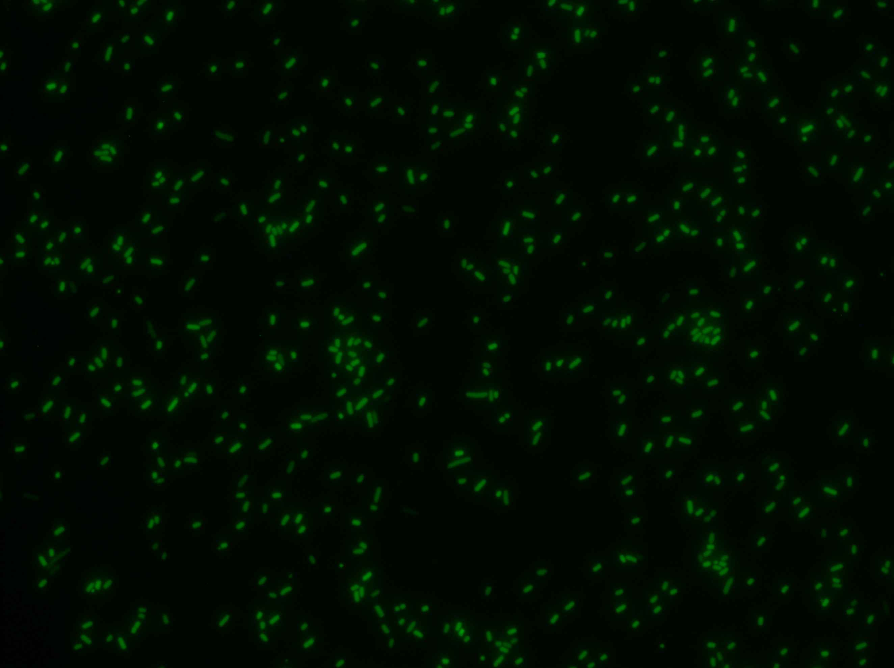
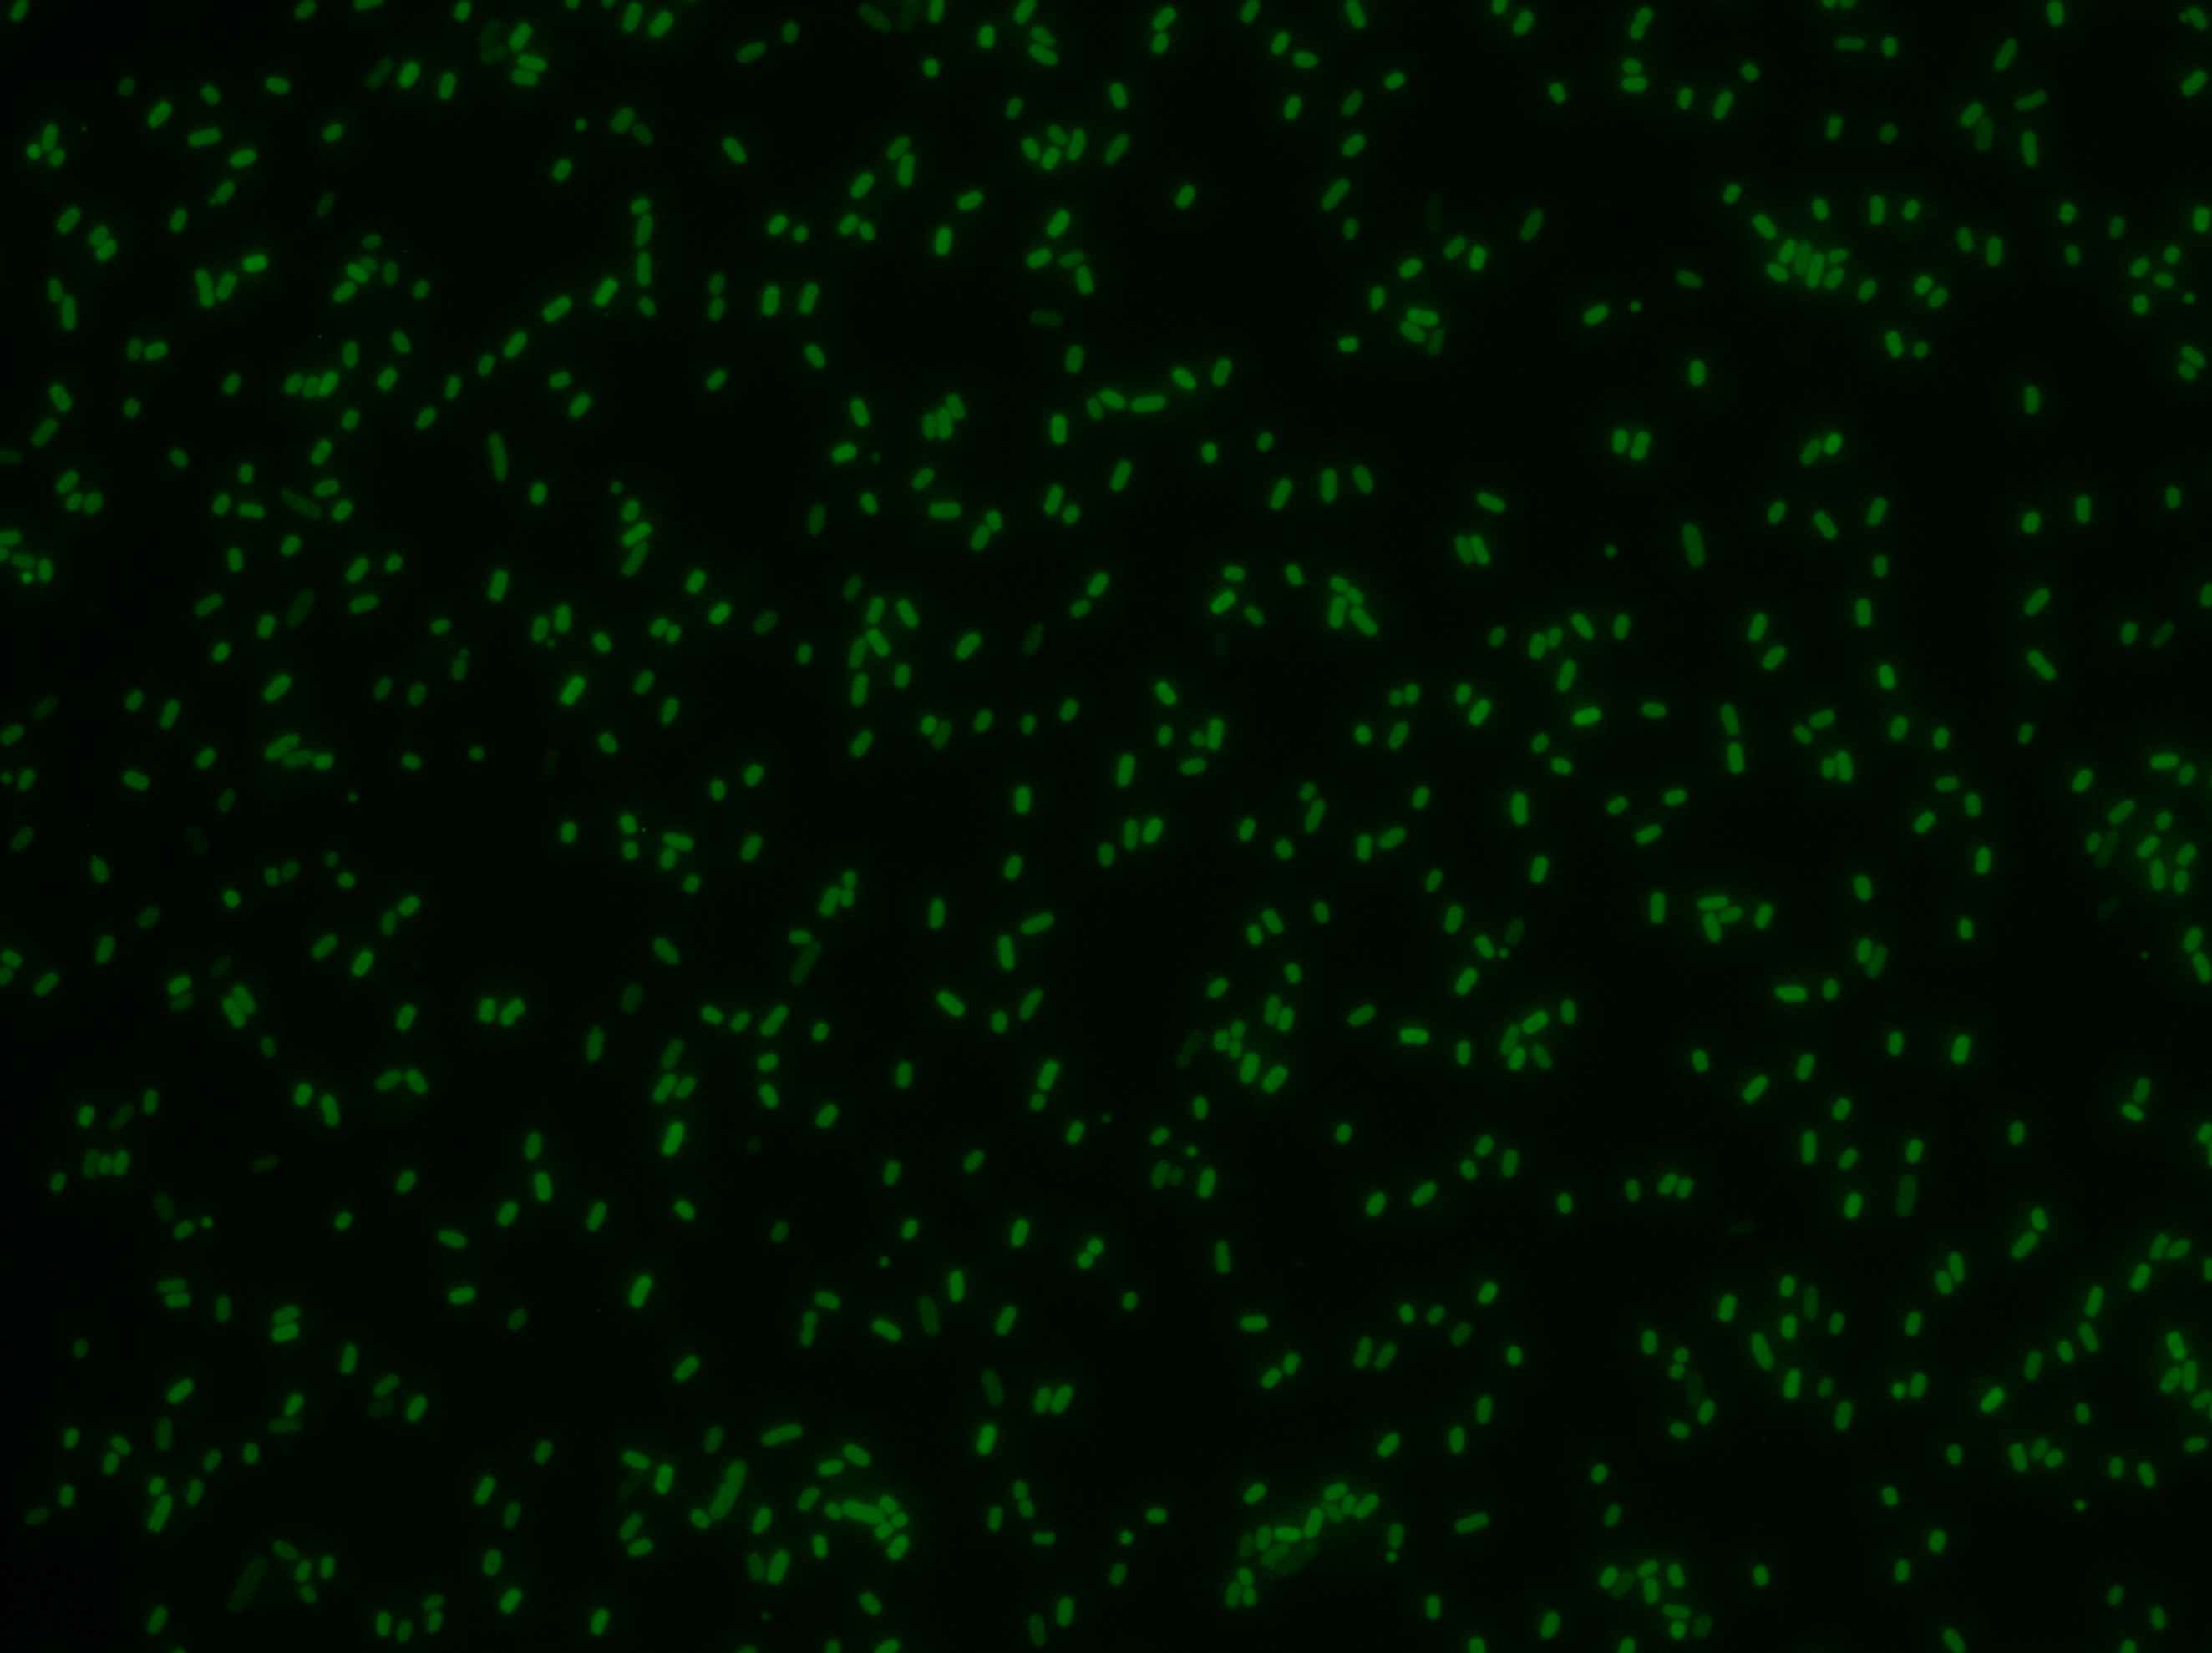



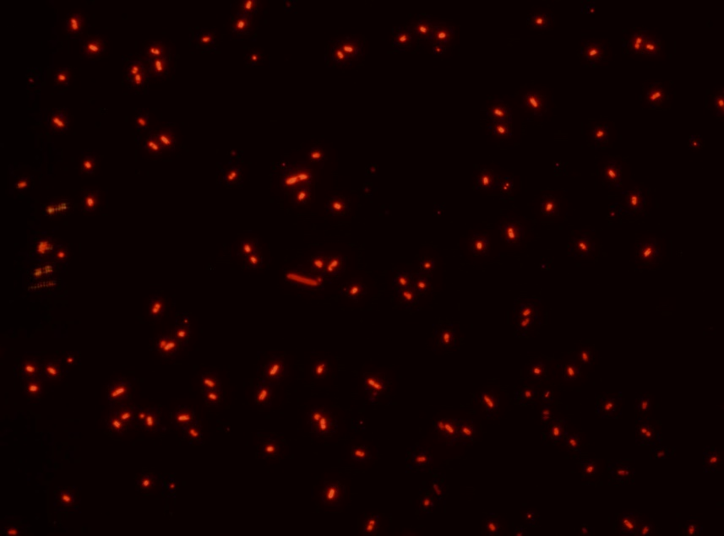
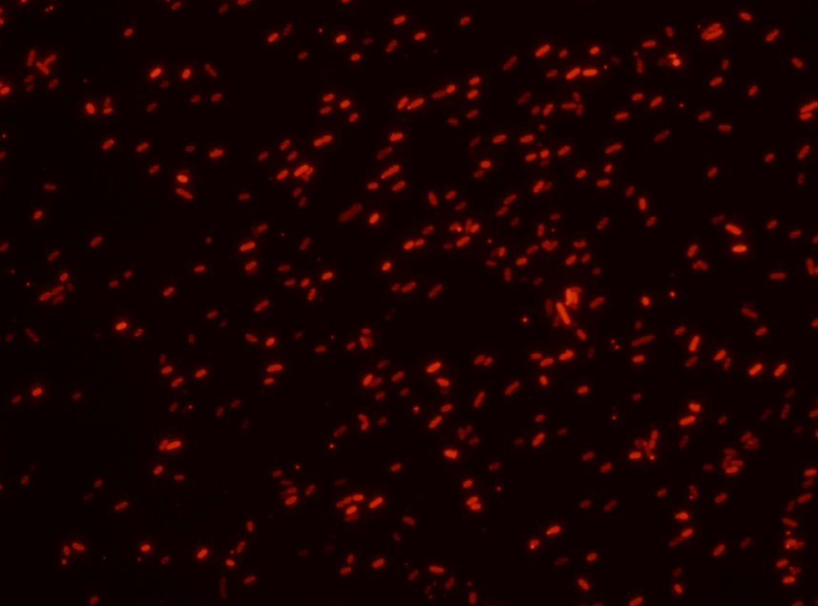
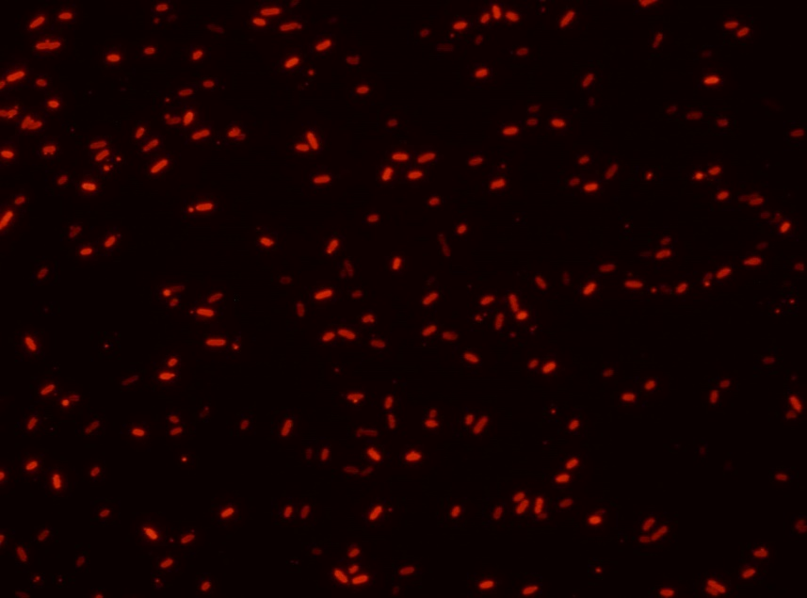
Fig. 4b |  |  | Fig. 4c
 | No. of transformants | Editing Efficiency (%) |  | No. of transformants | Editing Efficiency (%)
NT | 5000 | 0 | NT | 11000 | 6.25
NT | 7000 | 0 | NT | 14000 | 0
NT | 9000 | 0 | NT | 12000 | 0
Canonical | 0 | 4.35 | Canonical | 3 | 6.25
Canonical | 3 | 8.33 | Canonical | 5 | 25
Canonical | 6 | 0 | Canonical | 1 | 31.25
L1 | 52000 | 50 | L1 | 10000 | 50
L1 | 55000 | 62.5 | L1 | 14000 | 50
L1 | 57000 | 62.5 | L1 | 28000 | 56.25
L2 | 10 | 4.17 | L2 | 5 | 12.5
L2 | 7 | 4.17 | L2 | 5 | 18.75
L2 | 7 | 4.17 | L2 | 4 | 25
FL1 | 12 | 4.17 | FL1 | 2 | 37.5
FL1 | 11 | 8.7 | FL1 | 7 | 18.75
FL1 | 11 | 4.17 | FL1 | 6 | 18.75
FL2 | 2100 | 12.5 | FL2 | 6000 | 0
FL2 | 1900 | 25 | FL2 | 9000 | 12.5
FL2 | 1600 | 12.5 | FL2 | 7000 | 6.25
F1 | 7 | 8.33 | F1 | 10 | 31.25
F1 | 0 | 0 | F1 | 7 | 25
F1 | 4 | 5.56 | F1 | 11 | 18.75
F2 | 7 | 0 | F2 | 4 | 25
F2 | 6 | 0 | F2 | 7 | 25
F2 | 7 | 8.33 | F2 | 5 | 6.25

Fig. 4d

Sup Fig. 16
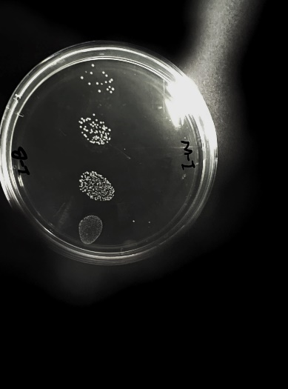
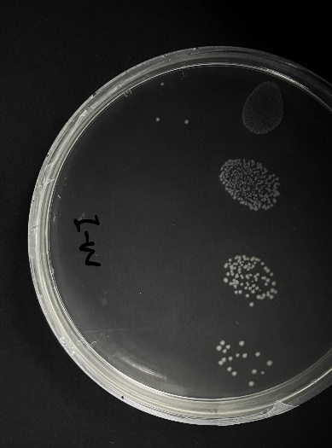
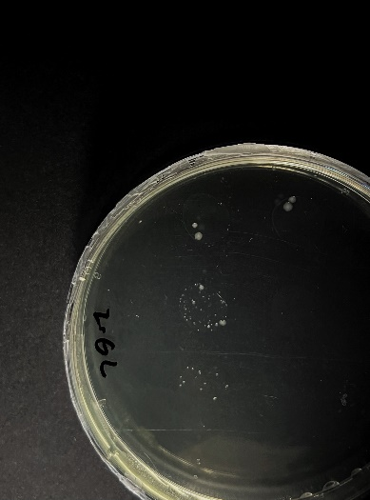
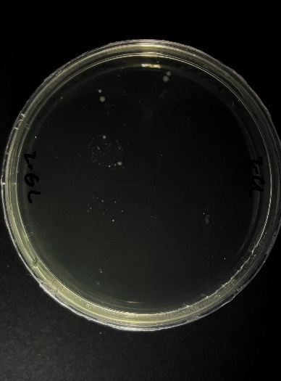
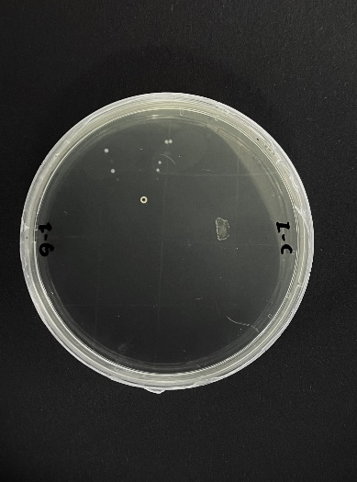
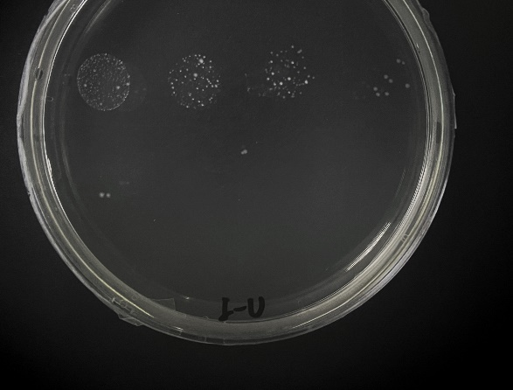
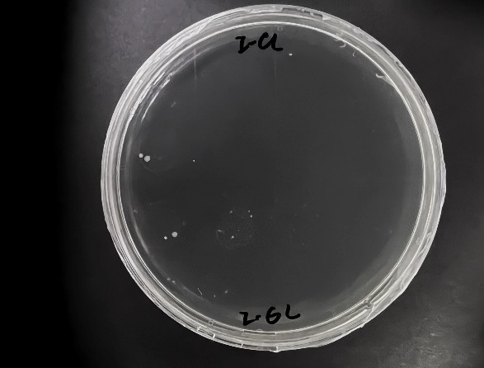
Sup Fig. 16a
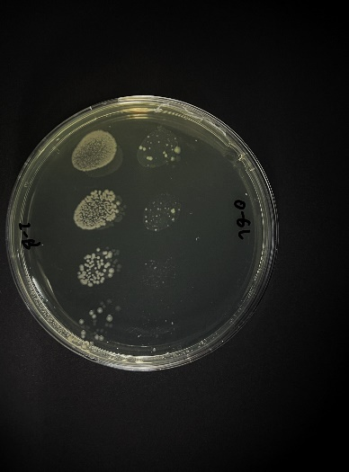
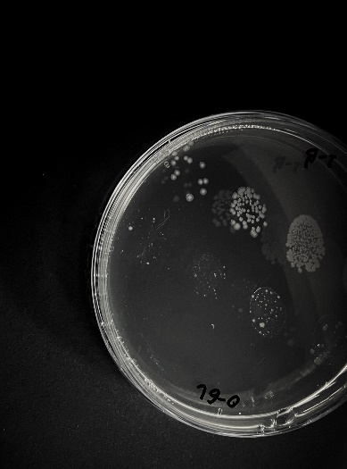
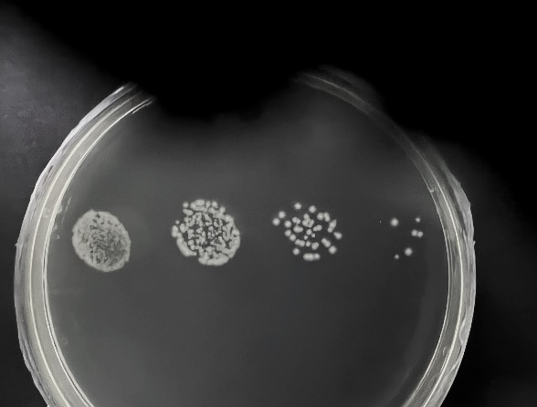
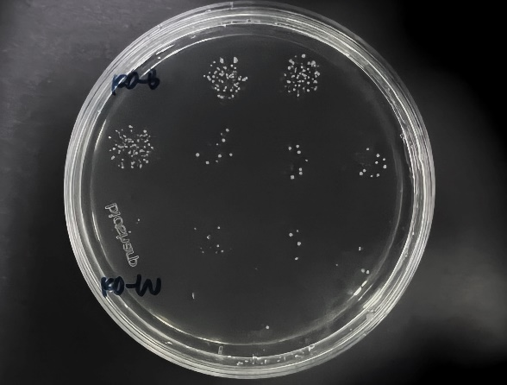
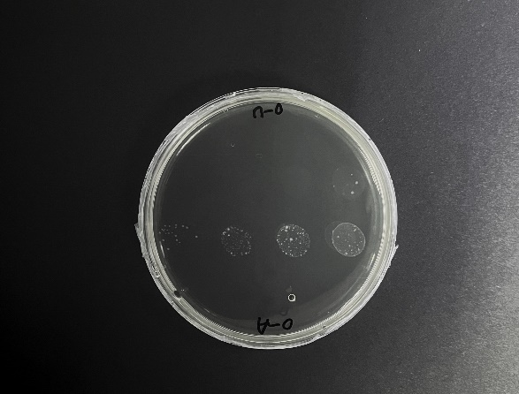
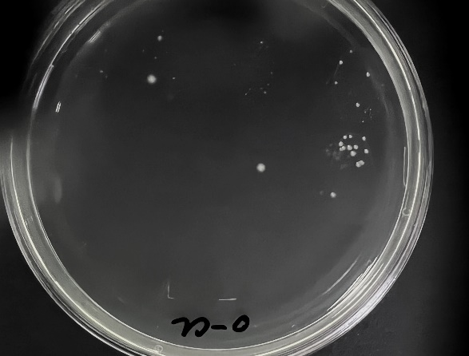
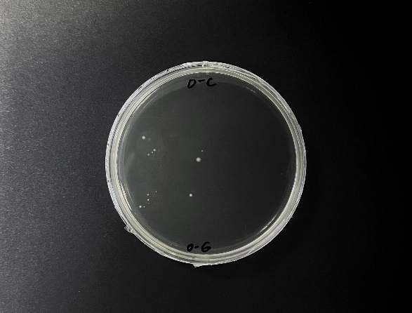

Sup Fig. 16b

